Sheet1
...
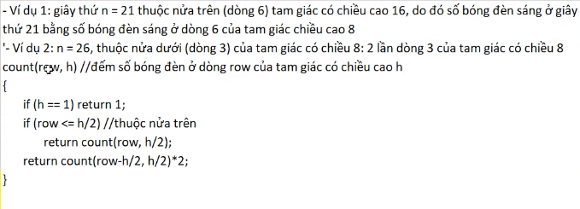
...
o
 | o
...

